主界面
管理员登录进来的默认界面：
欢迎您： 测试公司名 |  | 报价记录 | 退出

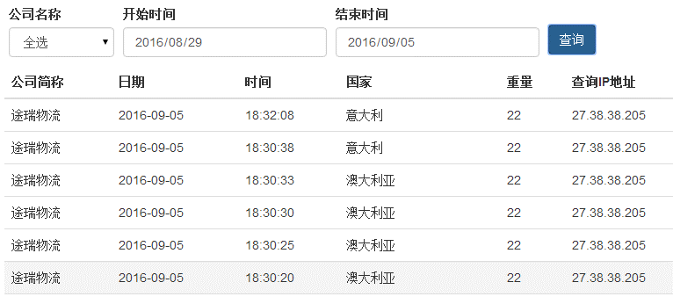
报价记录
客户管理
 | 公司列表
 | 人员管理
 | 报价列表
财务查询
 | 运单查询 （以后为“清单查询”）
 | 报价查询
资料查询
（链接） | 偏远查询
 | 商品编码
 | 文档模板
系统设置
 | 更改密码
 | 资料更新

